사진 자료
원고별 사진 자료 (셀 내 삽입)

No | 원고명 | 사진 설명 | 출처 | 사진 | 저작권 상태
1 | 1-1. DMZ의 탄생 (사진1) | 정전협정 서명식 (1953.7.27) | 미국 국립문서기록관리청(NARA) Record Group 111, SC-423678 | 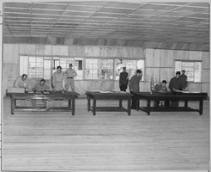 | ✅ Public Domain (NARA, 미 연방정부)
2 | 1-1. DMZ의 탄생 (사진2) | 군사분계선(MDL) 표지판 | 미국 공군(USAF) Tech. Sgt. Scott Stewart (1993) VIRIN: F-3203-SPT-94-000314-XX-0085 | 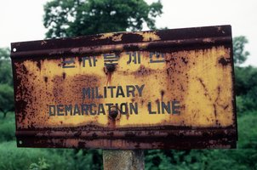 | ✅ Public Domain (USAF, 미 연방정부)
3 | 1-2. DMZ 명칭의 의미 | 판문점 DMZ 내 MDL 표식물 | 미국 공군(USAF) Tech. Sgt. Scott Stewart (1993) ※ 사진2와 동일 이미지 |  | ✅ Public Domain (USAF, 미 연방정부)
4 | 1-4. DMZ의 관리체계 ★ 대체됨 | NNSC 스웨덴·스위스 대표 + UNC/CFC/USFK 사령관 (2025.2.19 UNC 정전실) | Lt.Cmdr. Brendan Trembath United Nations Command DVIDS #8884730 VIRIN: 250220-N-YQ363-7020 |  | ✅ Public Domain (미 해군, DVIDS)
5 | 1-3. DMZ의 지리적 위치 | NASA 랜드샛 위성 한반도 DMZ | Jesse Allen NASA Earth Observatory Landsat 4&5 모자이크 (1989-1991) | 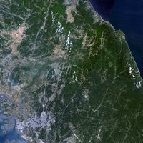 | ✅ Public Domain (NASA, 미 연방정부)
6 | 1-5. JSA와 판문점 ★ 대체됨 | JSA Conference Row (눈 덮인 파란 건물 3동 + 판문각) 2025.1.7 촬영 | Lt.Cmdr. Brendan Trembath United Nations Command DVIDS #8830815 VIRIN: 250108-N-YQ363-7453 | 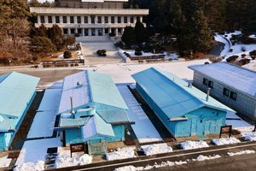 | ✅ Public Domain (미 해군, DVIDS)
7 | 1-6. 세계사 속의 DMZ ★ 대체됨 | 독일 그뤼네스 반트 (옛 동서독 국경 Rohrberg~ Brehme 구간 전경) | Wikimedia Commons 사용자 Kryp CC0 1.0 (Public Domain Dedication) 파일: Gruenes-Band-01.jpg | 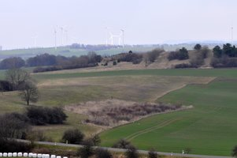 | ✅ CC0 (Public Domain) 저작권 제한 없음

